Лист1
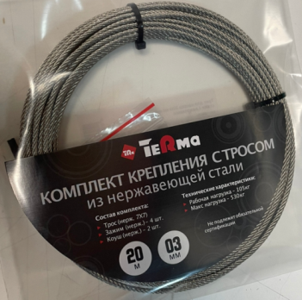
 |  | ПРАЙС-ЛИСТ
 |  |  | Ваша скидка | 0% |  |  |  | 2023-01-18
Код | Артикул | Наименование | РРЦ, руб/упак | Опт | Статус номенклатуры | Базовая единица измерения | Страна происхождения | Штрих-код изделия | Статус (в наличии/под заказ)
14182 | 24430 | трос из нерж. стали 10м*3мм для крепления насоса с зажимами и коушами TeRma | 896.00 руб. | 896.00 ₽ | Новинка | шт. | Россия | 4690554006854 | в наличии
14183 | 24431 | трос из нерж. стали 20м*3мм для крепления насоса с зажимами и коушами TeRma | 1,376.00 руб. | 1,376.00 ₽ | Новинка | шт. | Россия | 4690554006861 | в наличии
14184 | 24432 | трос из нерж. стали 30м*3мм для крепления насоса с зажимами и коушами TeRma | 1,856.00 руб. | 1,856.00 ₽ | Новинка | шт. | Россия | 4690554006878 | в наличии

